1
Pozycja | Nazwa | Jednostka miary | Ilość
1 | Teczka zwykła | szt | 1

 | Teczka wiązana tasiemkami, biała, gramatura min. 250 g/m2 format A4, szerokość grzbietu min. 50 mm, 3 skrzydełka, tektura bielona

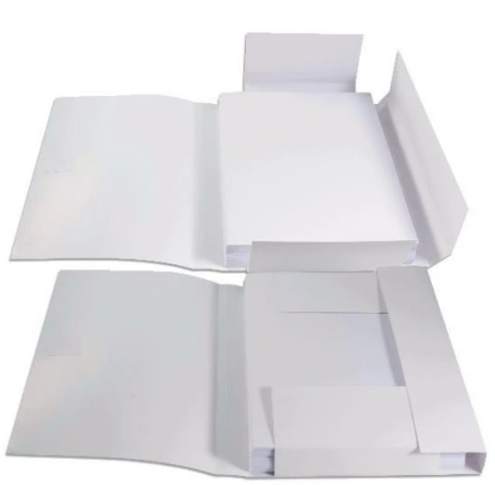
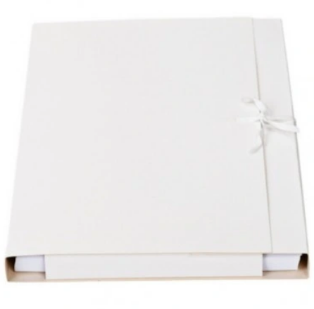

 | Zdjęcia mają charakter poglądowy

2
Pozycja | Nazwa | Jednostka miary | Ilość
2 | Teczka bezkwasowa | szt | 500

 | Teczka wiązana tasiemkami, biała, gramatura min. 240 g/m2 format A4, szerokość grzbietu min. 35 mm, 3 skrzydełka, certyfikat ISO 9706, wartość pH > 7.5, rezerwa alkaliczna > 0,4 mol/kg
 | Spełnia wymagania określone w rozporządzeniu Ministra Kultury i Dziedzictwa Narodowego z dnia 20 października 2015 roku (Dz. U. poz. 1743).

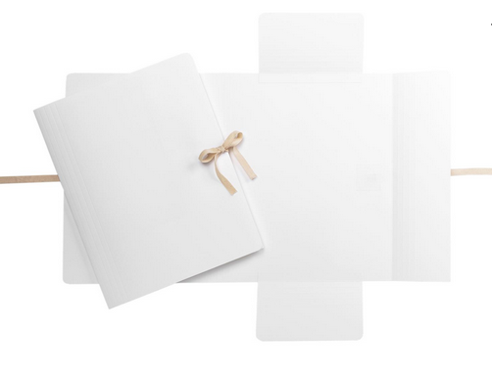

 | Zdjęcia mają charakter poglądowy

3
Pozycja | Nazwa | Jednostka miary | Ilość
3 | Pudło archiwizacyjne 350x260x50 | szt | 50

 | Pudło bezkwasowe, gramatura: 1300 g/m2 wartość pH 8.0 – 9.5, rezerwa alkaliczna > 0,4 mol/kg, zamknięcie kopertowe
 | Spełnia wymagania określone w rozporządzeniu Ministra Kultury i Dziedzictwa Narodowego z dnia 20 października 2015 roku (Dz. U. poz. 1743).
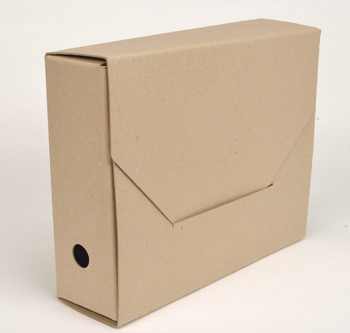

 | Zdjęcia mają charakter poglądowy

